目标价 -设变后（根据前期定价时材料费核算）
目标价
序 | 使用单位 | QAD编码 | 总成名称 |  | 名称 | 自制/外协 | 数量 | 材质（净尺寸） | 净重尺寸 | 下料尺寸 |  |  | 重量 |  |  | 未税单价 |  | 材料费 | 加工成本 |  |  |  |  |  | 系数 | 是否单独算运费 | 是否单独算包装费 | 未税价 | 未税模具费 | 模具分摊数量 | 模摊费
号 |  |  |  |  |  |  |  |  |  | 长mm | 宽mm | 厚mm | 毛重 | 净重 | 废铁 | 材料 | 废铁 |  | 工序 | 吨位 | 工序数 | 工序费 | 出件数 | 合计
1 | 长春 | SHT0012550 | 靠背骨架总成-气动腰托 | 1 | SHT0012225头枕主体管 | 自制 | 1 | Q195 Ø25*1.5*464 |  |  |  | 1.5 | 0.418 | 0.412 | 0.006 | 5.44 | 2.65 | 2.26 | 切管 |  | 1 | 0.06 | 1.00 | 0.06 | 114% | 1.按照每次120件一盘（1.8*1.05*1.4米，2.646立方米/盘，发2个托盘，共计5.292立方，提货费485.44元/趟+184.47元/方），6元/件 4.以上是根据2020年与河北的赵福增运输队的协议计算。2022年的协议未提供 | 0.50
 |  |  |  |  |  |  |  |  |  |  |  |  |  |  |  |  |  |  | 折弯*2 |  | 2 | 0.05 | 1.00 | 0.10
 |  |  |  |  |  |  |  |  |  |  |  |  |  |  |  |  |  |  | 切弧*2 | 63T | 2 | 0.04 | 1.00 | 0.06
 |  |  |  |  |  |  |  |  |  |  |  |  |  |  |  |  |  |  | 冲孔 | 40T | 2 | 0.03 | 1.00 | 0.06
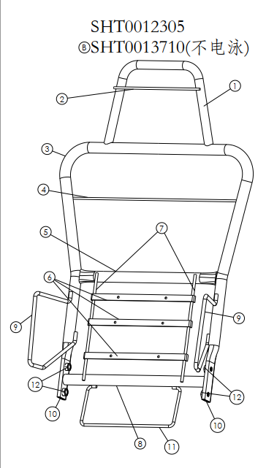
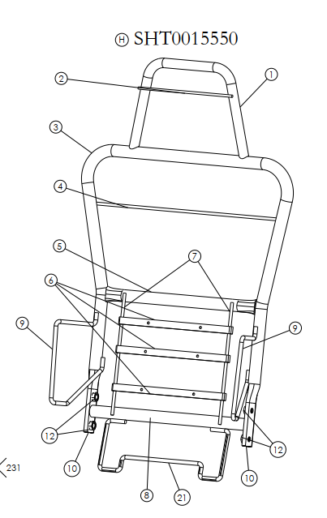
C.序号11支撑框线，H5-6802149变更为SHT0015549
a.序号4靠背支撑板条，H5-6802136变更为SHT0015058
 |  |  |  | 2 | SHT0014489头枕支撑条 | 自制 | 1 | Q235 15*1.8*260 |  |  |  | 2 | 0.055 | 0.055 | 0.000 | 5.00 | 2.65 | 0.28 | 切断 | 40T | 1 | 0.03 | 1.00 | 0.03
 |  |  |  | 3 | SHT0012507靠背主体管 | 自制 | 1 | Q195 Ø25*2.0*1750 |  |  |  | 1.5 | 1.993 | 1.985 | 0.008 | 5.44 | 2.65 | 10.82 | 切管 |  | 1 | 0.08 | 1.00 | 0.08
 |  |  |  |  |  |  |  |  |  |  |  |  |  |  |  |  |  |  | 折弯 |  | 4 | 0.05 | 1.00 | 0.20
 |  |  |  |  |  |  |  |  |  |  |  |  |  |  |  |  |  |  | 校正 |  | 1 | 0.05 | 1.00 | 0.05
 |  |  |  |  |  |  |  |  |  |  |  |  |  |  |  |  |  |  | 拍扁 | 80T | 2 |  |  | 0.06
 |  |  |  |  |  |  |  |  |  |  |  |  |  |  |  |  |  |  | 冲孔 | 40T | 4 |  |  | 0.06
 |  |  |  |  |  |  |  |  |  |  |  |  |  |  |  |  |  |  | 冲流水孔*3 | 25T | 3 | 0.03 | 1.00 | 0.09
 |  |  |  | 4 | SHT0015058靠背横向支撑钢丝 | 自制 | 1 | Q235 直径6 | 0.10 |  |  | 2.0 |  | 0.100 |  | 7.96 |  | 0.80 | 钢丝包工包料未税7.9646元
 |  |  |  | 5 | H5-6802114靠背钢管上横管 | 自制 | 1 | Q195 Ø25*2.0*365 | 0.41 |  |  | 2 | 0.419 | 0.414 | 0.005 | 5.44 | 2.65 | 2.27 | 切断 |  | 1 | 0.06 | 1.00 | 0.06
 |  |  |  |  |  |  |  |  | 0.00 |  |  |  |  |  |  |  |  |  | 拍扁 | 80T | 2 | 0.05 | 1.00 | 0.06
 |  |  |  |  |  |  |  |  |  |  |  |  |  |  |  |  |  |  | 冲流水孔*2 | 25T | 2 | 0.03 | 1.00 | 0.06
 |  |  |  | 6 | D04-6802106腰托固定衬条1 | 自制 | 3 | Q235 15*1.8*260 | 0.17 |  |  | 2 | 0.055 | 0.055 |  | 5.00 |  | 0.83 | 切断 |  | 3 | 0.03 | 1.00 | 0.09
 |  |  |  |  |  |  |  |  | 0.00 |  |  |  |  |  |  |  |  |  | 冲孔 | 40T | 3 | 0.04 | 1.00 | 0.12
 |  |  |  | 7 | SQX3000-6802113支撑钢丝 | 自制 | 2 | Q235 Ø5*250 | 0.12 |  |  | 2 | 0.058 | 0.058 |  | 7.97 |  | 0.92
 |  |  |  | 8 | SHT0012313靠背钢管下支撑管 | 外购 | 1 | Q195 Ø25*2.0*365 | 0.41 |  |  | 1.5 | 0.419 | 0.414 | 0.005 | 5.44 | 2.65 | 2.27 | 切断 |  | 1 | 0.06 | 1.00 | 0.06
 |  |  |  |  |  |  |  |  | 0.00 |  |  |  |  |  |  |  |  |  | 拍扁 | 80T | 2 | 0.05 | 1.00 | 0.06
 |  |  |  |  |  |  |  |  |  |  |  |  |  |  |  |  |  |  | 冲流水孔*2 | 25T | 2 | 0.03 | 1.00 | 0.06
 |  |  |  | 9 | SHT0012506侧翼支撑钢丝 | 自制 | 2 | Q235 Ø8 | 0.38 |  |  | 8 |  | 0.192 |  | 7.97 |  | 3.00
 |  |  |  | 10 | SHT0012448靠背骨架内衬管 | 外购 | 2 | Q235 Ø20*2.0*370 | 0.66 |  |  | 1.5 |  | 0.328 |  | 5.44 |  | 3.57 | 切管 |  | 2 |  |  | 0.06
 |  |  |  | 11 | H5-6802149支撑框线 | 自制 | 1 | Q235 Ø6 | 0.24 |  |  | 6 |  | 0.240 |  | 7.97 |  | 1.91
 |  |  |  | 12 | Q37C10 M10点焊螺母 | 外购 | 4 |  | 0.00 |  |  |  |  |  |  | 0.09 |  | 0.36
 |  |  |  |  |  |  |  |  |  |  |  |  |  |  |  |  |  |  | 预焊1序 |  | 44 | 0.06 | 1.00 | 2.64
 |  |  |  |  |  |  |  |  |  |  |  |  |  |  |  |  |  |  | 焊接2序 |  | 35 | 0.060 | 1.00 | 2.10
 |  |  |  |  |  |  |  |  |  |  |  |  |  |  |  |  |  |  | 螺母焊接 |  | 8 |  |  | 0.36
 |  |  |  |  |  |  |  |  |  |  |  |  |  |  |  |  |  |  | 电泳㎡ |  |  |  |  | 3.00

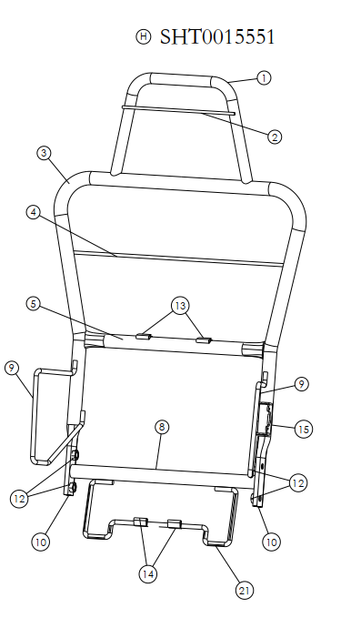
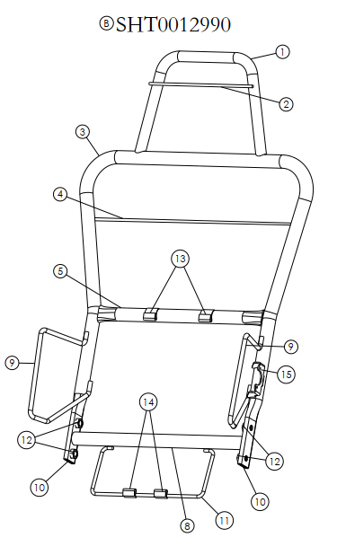
a.序号4靠背支撑板条，H5-6802136变更为SHT0015058
C.序号11支撑框线，H5-6802149变更为SHT0015549
a.序号13、14腰托上下固定片的安装位置调整
 |  |  |  |  | 合计 |  |  |  |  |  |  |  |  |  |  |  |  | 29.27 |  |  |  |  |  | 9.58 | 44.29 | 5.00 |  | 49.290
1 | 长春 | SHT0012550 | 靠背骨架总成-机械腰托 | 1 | SHT0012225头枕主体管 | 自制 | 1 | Q195 Ø25*1.5*464 |  |  |  | 1.5 | 0.418 | 0.412 | 0.006 | 5.44 | 2.65 | 2.26 | 切管 |  | 1 | 0.06 | 1.00 | 0.06 | 114% | 1.按照每次120件一盘（1.8*1.05*1.4米，2.646立方米/盘，发2个托盘，共计5.292立方，提货费485.44元/趟+184.47元/方），6元/件 4.以上是根据2020年与河北的赵福增运输队的协议计算。2022年的协议未提供 | 0.50
 |  |  |  |  |  |  |  |  |  |  |  |  |  |  |  |  |  |  | 折弯*2 |  | 2 | 0.05 | 1.00 | 0.10
 |  |  |  |  |  |  |  |  |  |  |  |  |  |  |  |  |  |  | 切弧*2 | 63T | 2 | 0.04 | 1.00 | 0.06
 |  |  |  |  |  |  |  |  |  |  |  |  |  |  |  |  |  |  | 冲孔 | 40T | 2 | 0.03 | 1.00 | 0.06
 |  |  |  | 2 | SHT0014489头枕支撑条 | 自制 | 1 | Q235 15*1.8*260 |  |  |  | 2 | 0.055 | 0.055 | 0.000 | 5.00 | 2.65 | 0.28 | 切断 | 40T | 1 | 0.03 | 1.00 | 0.03
 |  |  |  | 3 | SHT0012507靠背主体管 | 自制 | 1 | Q195 Ø25*2.0*1750 |  |  |  | 1.5 | 1.993 | 1.985 | 0.008 | 5.44 | 2.65 | 10.82 | 切管 |  | 1 | 0.08 | 1.00 | 0.08
 |  |  |  |  |  |  |  |  |  |  |  |  |  |  |  |  |  |  | 折弯 |  | 4 | 0.05 | 1.00 | 0.20
 |  |  |  |  |  |  |  |  |  |  |  |  |  |  |  |  |  |  | 校正 |  | 1 | 0.05 | 1.00 | 0.05
 |  |  |  |  |  |  |  |  |  |  |  |  |  |  |  |  |  |  | 拍扁 | 80T | 2 |  |  | 0.06
 |  |  |  |  |  |  |  |  |  |  |  |  |  |  |  |  |  |  | 冲孔 | 40T | 4 |  |  | 0.06
 |  |  |  |  |  |  |  |  |  |  |  |  |  |  |  |  |  |  | 冲流水孔*3 | 25T | 3 | 0.03 | 1.00 | 0.09
 |  |  |  | 4 | SHT0015058靠背横向支撑钢丝 | 自制 | 1 | Q235 直径6 | 0.10 |  |  | 2.0 |  | 0.100 |  | 7.96 |  | 0.80 | 钢丝包工包料未税7.9646元
 |  |  |  | 5 | H5-6802114靠背钢管上横管 | 自制 | 1 | Q195 Ø25*2.0*365 | 0.41 |  |  | 2 | 0.419 | 0.414 | 0.005 | 5.44 | 2.65 | 2.27 | 切断 |  | 1 | 0.06 | 1.00 | 0.06
 |  |  |  |  |  |  |  |  | 0.00 |  |  |  |  |  |  |  |  |  | 拍扁 | 80T | 2 | 0.05 | 1.00 | 0.06
 |  |  |  |  |  |  |  |  |  |  |  |  |  |  |  |  |  |  | 冲流水孔*2 | 25T | 2 | 0.03 | 1.00 | 0.06
 |  |  |  | 8 | SHT0012313靠背钢管下支撑管 | 外购 | 1 | Q195 Ø25*2.0*365 | 0.41 |  |  | 1.5 | 0.419 | 0.414 | 0.005 | 5.44 | 2.65 | 2.27 | 切断 |  | 1 | 0.06 | 1.00 | 0.06
 |  |  |  |  |  |  |  |  | 0.00 |  |  |  |  |  |  |  |  |  | 拍扁 | 80T | 2 | 0.05 | 1.00 | 0.06
 |  |  |  |  |  |  |  |  |  |  |  |  |  |  |  |  |  |  | 冲流水孔*2 | 25T | 2 | 0.03 | 1.00 | 0.06
 |  |  |  | 9 | SHT0012506侧翼支撑钢丝 | 自制 | 2 | Q235 Ø8 | 0.38 |  |  | 8 |  | 0.192 |  | 7.97 |  | 3.00
 |  |  |  | 10 | SHT0012448靠背骨架内衬管 | 外购 | 2 | Q235 Ø20*2.0*370 | 0.66 |  |  | 1.5 |  | 0.328 |  | 5.44 |  | 3.57 | 切管 |  | 2 |  |  | 0.06
 |  |  |  | 11 | H5-6802149支撑框线 | 自制 | 1 | Q235 Ø6 | 0.24 |  |  | 6 |  | 0.240 |  | 7.97 |  | 1.91
 |  |  |  | 12 | Q37C10 M10点焊螺母 | 外购 | 4 |  | 0.00 |  |  |  |  |  |  | 0.09 |  | 0.36
 |  |  |  | 13 | H4A-6802123腰托上固定片 | 自制 | 2 | Q235 |  |  |  | 1 |  |  |  | 0.07 |  | 0.14 | 焊接 |  | 12 | 0.06 | 1.00 | 0.72
 |  |  |  | 14 | H4A-6802124腰托下固定片 | 自制 | 2 | Q235 |  |  |  | 1 |  |  |  | 0.07 |  | 0.14
 |  |  |  | 15 | H3-6802103旋转轴固定板 | 自制 | 1 | Q235 |  |  |  | 2.5 |  |  |  | 5.13 |  | 0.85
 |  |  |  |  |  |  |  |  |  |  |  |  |  |  |  |  |  |  | 预焊1序 |  | 44 | 0.06 | 1.00 | 2.64
 |  |  |  |  |  |  |  |  |  |  |  |  |  |  |  |  |  |  | 焊接2序 |  | 29 | 0.060 | 1.00 | 1.74
 |  |  |  |  |  |  |  |  |  |  |  |  |  |  |  |  |  |  | 螺母焊接 |  | 8 |  |  | 0.36
 |  |  |  |  |  |  |  |  |  |  |  |  |  |  |  |  |  |  | 电泳㎡ |  |  |  |  | 3.00

 |  |  |  |  | 合计 |  |  |  |  |  |  |  |  |  |  |  |  | 28.66 |  |  |  |  |  | 9.73 | 43.76 | 5.00 |  | 48.763

目标价 -设变后 (根据1-2月材料费核算)
目标价
序 | 使用单位 | QAD编码 | 总成名称 |  | 名称 | 自制/外协 | 数量 | 材质（净尺寸） | 净重尺寸 | 下料尺寸 |  |  | 重量 |  |  | 未税单价 |  | 材料费 | 加工成本 |  |  |  |  |  | 系数 | 是否单独算运费 | 是否单独算包装费 | 未税价 | 未税模具费 | 模具分摊数量 | 模摊费
号 |  |  |  |  |  |  |  |  |  | 长mm | 宽mm | 厚mm | 毛重 | 净重 | 废铁 | 材料 | 废铁 |  | 工序 | 吨位 | 工序数 | 工序费 | 出件数 | 合计
1 | 长春 | SHT0012550 | 靠背骨架总成-气动腰托 | 1 | SHT0012225头枕主体管 | 自制 | 1 | Q195 Ø25*1.5*464 |  |  |  | 1.5 | 0.418 | 0.412 | 0.006 | 4.39 | 2.20 | 1.82 | 切管 |  | 1 | 0.06 | 1.00 | 0.06 | 114% | 1.按照每次120件一盘（1.8*1.05*1.4米，2.646立方米/盘，发2个托盘，共计5.292立方，提货费485.44元/趟+184.47元/方），6元/件 4.以上是根据2020年与河北的赵福增运输队的协议计算。2022年的协议未提供 | 0.50
 |  |  |  |  |  |  |  |  |  |  |  |  |  |  |  |  |  |  | 折弯*2 |  | 2 | 0.05 | 1.00 | 0.10
 |  |  |  |  |  |  |  |  |  |  |  |  |  |  |  |  |  |  | 切弧*2 | 63T | 2 | 0.04 | 1.00 | 0.06
 |  |  |  |  |  |  |  |  |  |  |  |  |  |  |  |  |  |  | 冲孔 | 40T | 2 | 0.03 | 1.00 | 0.06
C.序号11支撑框线，H5-6802149变更为SHT0015549
a.序号4靠背支撑板条，H5-6802136变更为SHT0015058
 |  |  |  | 2 | SHT0014489头枕支撑条 | 自制 | 1 | Q235 15*1.8*260 |  |  |  | 2 | 0.055 | 0.055 | 0.000 | 5.00 | 2.65 | 0.28 | 切断 | 40T | 1 | 0.03 | 1.00 | 0.03
 |  |  |  | 3 | SHT0012507靠背主体管 | 自制 | 1 | Q195 Ø25*2.0*1750 |  |  |  | 1.5 | 1.993 | 1.985 | 0.008 | 4.39 | 2.20 | 8.73 | 切管 |  | 1 | 0.08 | 1.00 | 0.08
 |  |  |  |  |  |  |  |  |  |  |  |  |  |  |  |  |  |  | 折弯 |  | 4 | 0.05 | 1.00 | 0.20
 |  |  |  |  |  |  |  |  |  |  |  |  |  |  |  |  |  |  | 校正 |  | 1 | 0.05 | 1.00 | 0.05
 |  |  |  |  |  |  |  |  |  |  |  |  |  |  |  |  |  |  | 拍扁 | 80T | 2 |  |  | 0.06
 |  |  |  |  |  |  |  |  |  |  |  |  |  |  |  |  |  |  | 冲孔 | 40T | 4 |  |  | 0.06
 |  |  |  |  |  |  |  |  |  |  |  |  |  |  |  |  |  |  | 冲流水孔*3 | 25T | 3 | 0.03 | 1.00 | 0.09
 |  |  |  | 4 | SHT0015058靠背横向支撑钢丝 | 自制 | 1 | Q235 直径6 | 0.10 |  |  | 2.0 |  | 0.100 |  | 7.96 |  | 0.80 | 钢丝包工包料未税7.9646元
 |  |  |  | 5 | H5-6802114靠背钢管上横管 | 自制 | 1 | Q195 Ø25*2.0*365 | 0.41 |  |  | 2 | 0.419 | 0.414 | 0.005 | 4.39 | 2.20 | 1.83 | 切断 |  | 1 | 0.06 | 1.00 | 0.06
 |  |  |  |  |  |  |  |  | 0.00 |  |  |  |  |  |  |  |  |  | 拍扁 | 80T | 2 | 0.05 | 1.00 | 0.06
 |  |  |  |  |  |  |  |  |  |  |  |  |  |  |  |  |  |  | 冲流水孔*2 | 25T | 2 | 0.03 | 1.00 | 0.06
 |  |  |  | 6 | D04-6802106腰托固定衬条1 | 自制 | 3 | Q235 15*1.8*260 | 0.17 |  |  | 2 | 0.055 | 0.055 |  | 5.00 |  | 0.83 | 切断 |  | 3 | 0.03 | 1.00 | 0.09
 |  |  |  |  |  |  |  |  | 0.00 |  |  |  |  |  |  |  |  |  | 冲孔 | 40T | 3 | 0.04 | 1.00 | 0.12
 |  |  |  | 7 | SQX3000-6802113支撑钢丝 | 自制 | 2 | Q235 Ø5*250 | 0.12 |  |  | 2 | 0.058 | 0.058 |  | 7.97 |  | 0.92
 |  |  |  | 8 | SHT0012313靠背钢管下支撑管 | 外购 | 1 | Q195 Ø25*2.0*365 | 0.41 |  |  | 1.5 | 0.419 | 0.414 | 0.005 | 4.39 | 2.20 | 1.83 | 切断 |  | 1 | 0.06 | 1.00 | 0.06
 |  |  |  |  |  |  |  |  | 0.00 |  |  |  |  |  |  |  |  |  | 拍扁 | 80T | 2 | 0.05 | 1.00 | 0.06
 |  |  |  |  |  |  |  |  |  |  |  |  |  |  |  |  |  |  | 冲流水孔*2 | 25T | 2 | 0.03 | 1.00 | 0.06
 |  |  |  | 9 | SHT0012506侧翼支撑钢丝 | 自制 | 2 | Q235 Ø8 | 0.38 |  |  | 8 |  | 0.192 |  | 7.97 |  | 3.00
 |  |  |  | 10 | SHT0012448靠背骨架内衬管 | 外购 | 2 | Q235 Ø20*2.0*370 | 0.66 |  |  | 1.5 |  | 0.328 |  | 4.39 |  | 2.88 | 切管 |  | 2 |  |  | 0.06
 |  |  |  | 11 | H5-6802149支撑框线 | 自制 | 1 | Q235 Ø6 | 0.24 |  |  | 6 |  | 0.240 |  | 7.97 |  | 1.91
 |  |  |  | 12 | Q37C10 M10点焊螺母 | 外购 | 4 |  | 0.00 |  |  |  |  |  |  | 0.09 |  | 0.36
 |  |  |  |  |  |  |  |  |  |  |  |  |  |  |  |  |  |  | 预焊1序 |  | 44 | 0.06 | 1.00 | 2.64
 |  |  |  |  |  |  |  |  |  |  |  |  |  |  |  |  |  |  | 焊接2序 |  | 35 | 0.060 | 1.00 | 2.10
 |  |  |  |  |  |  |  |  |  |  |  |  |  |  |  |  |  |  | 螺母焊接 |  | 8 |  |  | 0.36
 |  |  |  |  |  |  |  |  |  |  |  |  |  |  |  |  |  |  | 电泳㎡ |  |  |  |  | 3.00
 |  |  |  |  |  |  |  |  |  |  |  |  |  | 4.941
 |  |  |  |  | 合计 |  |  |  |  |  |  |  |  |  |  |  |  | 25.18 |  |  |  |  |  | 9.58 | 39.63 | 5.00 |  | 44.627
a.序号4靠背支撑板条，H5-6802136变更为SHT0015058
C.序号11支撑框线，H5-6802149变更为SHT0015549
a.序号13、14腰托上下固定片的安装位置调整
1 | 长春 | SHT0012550 | 靠背骨架总成-机械腰托 | 1 | SHT0012225头枕主体管 | 自制 | 1 | Q195 Ø25*1.5*464 |  |  |  | 1.5 | 0.418 | 0.412 | 0.006 | 4.39 | 2.20 | 1.82 | 切管 |  | 1 | 0.06 | 1.00 | 0.06 | 114% | 1.按照每次120件一盘（1.8*1.05*1.4米，2.646立方米/盘，发2个托盘，共计5.292立方，提货费485.44元/趟+184.47元/方），6元/件 4.以上是根据2020年与河北的赵福增运输队的协议计算。2022年的协议未提供 | 0.50
 |  |  |  |  |  |  |  |  |  |  |  |  |  |  |  |  |  |  | 折弯*2 |  | 2 | 0.05 | 1.00 | 0.10
 |  |  |  |  |  |  |  |  |  |  |  |  |  |  |  |  |  |  | 切弧*2 | 63T | 2 | 0.04 | 1.00 | 0.06
 |  |  |  |  |  |  |  |  |  |  |  |  |  |  |  |  |  |  | 冲孔 | 40T | 2 | 0.03 | 1.00 | 0.06
 |  |  |  | 2 | SHT0014489头枕支撑条 | 自制 | 1 | Q235 15*1.8*260 |  |  |  | 2 | 0.055 | 0.055 | 0.000 | 5.00 | 2.65 | 0.28 | 切断 | 40T | 1 | 0.03 | 1.00 | 0.03
 |  |  |  | 3 | SHT0012507靠背主体管 | 自制 | 1 | Q195 Ø25*2.0*1750 |  |  |  | 1.5 | 1.993 | 1.985 | 0.008 | 4.39 | 2.20 | 8.73 | 切管 |  | 1 | 0.08 | 1.00 | 0.08
 |  |  |  |  |  |  |  |  |  |  |  |  |  |  |  |  |  |  | 折弯 |  | 4 | 0.05 | 1.00 | 0.20
 |  |  |  |  |  |  |  |  |  |  |  |  |  |  |  |  |  |  | 校正 |  | 1 | 0.05 | 1.00 | 0.05
 |  |  |  |  |  |  |  |  |  |  |  |  |  |  |  |  |  |  | 拍扁 | 80T | 2 |  |  | 0.06
 |  |  |  |  |  |  |  |  |  |  |  |  |  |  |  |  |  |  | 冲孔 | 40T | 4 |  |  | 0.06
 |  |  |  |  |  |  |  |  |  |  |  |  |  |  |  |  |  |  | 冲流水孔*3 | 25T | 3 | 0.03 | 1.00 | 0.09
 |  |  |  | 4 | SHT0015058靠背横向支撑钢丝 | 自制 | 1 | Q235 直径6 | 0.10 |  |  | 2.0 |  | 0.100 |  | 7.96 |  | 0.80 | 钢丝包工包料未税7.9646元
 |  |  |  | 5 | H5-6802114靠背钢管上横管 | 自制 | 1 | Q195 Ø25*2.0*365 | 0.41 |  |  | 2 | 0.419 | 0.414 | 0.005 | 4.39 | 2.20 | 1.83 | 切断 |  | 1 | 0.06 | 1.00 | 0.06
 |  |  |  |  |  |  |  |  | 0.00 |  |  |  |  |  |  |  |  |  | 拍扁 | 80T | 2 | 0.05 | 1.00 | 0.06
 |  |  |  |  |  |  |  |  |  |  |  |  |  |  |  |  |  |  | 冲流水孔*2 | 25T | 2 | 0.03 | 1.00 | 0.06
 |  |  |  | 8 | SHT0012313靠背钢管下支撑管 | 外购 | 1 | Q195 Ø25*2.0*365 | 0.41 |  |  | 1.5 | 0.419 | 0.414 | 0.005 | 4.39 | 2.20 | 1.83 | 切断 |  | 1 | 0.06 | 1.00 | 0.06
 |  |  |  |  |  |  |  |  | 0.00 |  |  |  |  |  |  |  |  |  | 拍扁 | 80T | 2 | 0.05 | 1.00 | 0.06
 |  |  |  |  |  |  |  |  |  |  |  |  |  |  |  |  |  |  | 冲流水孔*2 | 25T | 2 | 0.03 | 1.00 | 0.06
 |  |  |  | 9 | SHT0012506侧翼支撑钢丝 | 自制 | 2 | Q235 Ø8 | 0.38 |  |  | 8 |  | 0.192 |  | 7.97 |  | 3.00
 |  |  |  | 10 | SHT0012448靠背骨架内衬管 | 外购 | 2 | Q235 Ø20*2.0*370 | 0.66 |  |  | 1.5 |  | 0.328 |  | 4.39 |  | 2.88 | 切管 |  | 2 |  |  | 0.06
 |  |  |  | 11 | H5-6802149支撑框线 | 自制 | 1 | Q235 Ø6 | 0.24 |  |  | 6 |  | 0.240 |  | 7.97 |  | 1.91
 |  |  |  | 12 | Q37C10 M10点焊螺母 | 外购 | 4 |  | 0.00 |  |  |  |  |  |  | 0.09 |  | 0.36
 |  |  |  | 13 | H4A-6802123腰托上固定片 | 自制 | 2 | Q235 |  |  |  | 1 |  |  |  | 0.07 |  | 0.14 | 焊接 |  | 12 | 0.06 | 1.00 | 0.72
 |  |  |  | 14 | H4A-6802124腰托下固定片 | 自制 | 2 | Q235 |  |  |  | 1 |  |  |  | 0.07 |  | 0.14
 |  |  |  | 15 | H3-6802103旋转轴固定板 | 自制 | 1 | Q235 |  |  |  | 2.5 |  |  |  | 5.13 |  | 0.85
 |  |  |  |  |  |  |  |  |  |  |  |  |  |  |  |  |  |  | 预焊1序 |  | 44 | 0.06 | 1.00 | 2.64
 |  |  |  |  |  |  |  |  |  |  |  |  |  |  |  |  |  |  | 焊接2序 |  | 29 | 0.060 | 1.00 | 1.74
 |  |  |  |  |  |  |  |  |  |  |  |  |  |  |  |  |  |  | 螺母焊接 |  | 8 |  |  | 0.36
 |  |  |  |  |  |  |  |  |  |  |  |  |  |  |  |  |  |  | 电泳㎡ |  |  |  |  | 3.00
 |  |  |  |  |  |  |  |  |  |  |  |  |  | 4.661
 |  |  |  |  | 合计 |  |  |  |  |  |  |  |  |  |  |  |  | 24.57 |  |  |  |  |  | 9.73 | 39.10 | 5.00 |  | 44.100

